nuttige informatie
Algemeen: boekhoudkundig: minimum aangepast rekeningstelsel CBN

Zoeken | CNC CBN (cbn-cnc.be)

Liquiditeitenplanning:

Klassieke subsidies: timing betalingen

 | Subsidiëring - Klassieke subsidies - VIPA | Departement Welzijn, Volksgezondheid en Gezin (departementwvg.be)

 | Specifiek schema:

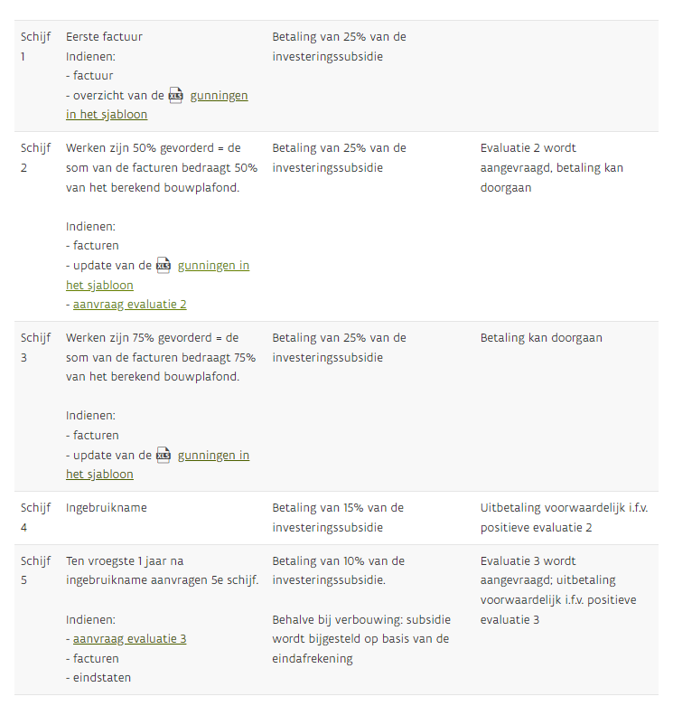

Kostprijs + financiering:
 | Bouwindex |  | Bouwindex | Departement Welzijn, Volksgezondheid en Gezin (departementwvg.be)

 | Fiscaal:
 |  | BTW: tarieven voor werken

 |  |  | VIPA - regelgeving - financiering | Departement Welzijn, Volksgezondheid en Gezin (departementwvg.be)
 |  |  | BTW-tarieven - VIPA | Departement Welzijn, Volksgezondheid en Gezin (departementwvg.be)

 |  | BTW bij aankoop: wanneer nieuw gebouw: |  | Verkopen met btw | FOD Financiën (belgium.be)

 |  | Registratierechten bij aankoop:

 |  |  | Wijzigingen verkooprecht vanaf 1 januari 2022 | Vlaanderen.be
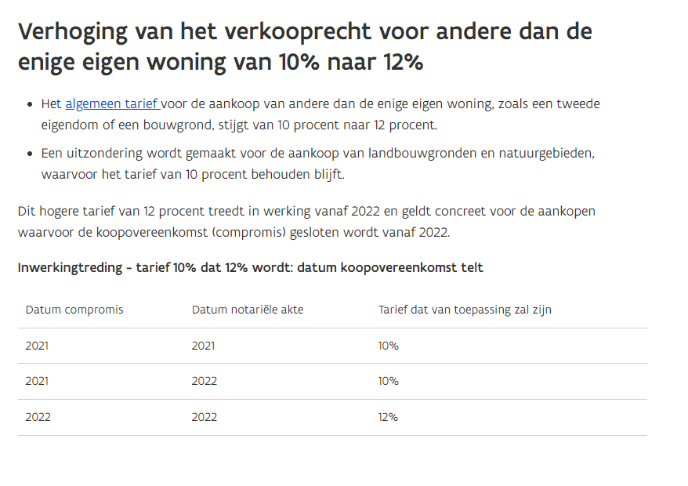

 | Financiering:
 |  | VIPA - Kenniscentrum - Financierings- en waarborgvormen| Departement Welzijn, Volksgezondheid en Gezin (departementwvg.be)
 |  | Microsoft PowerPoint - AVSB-financiering - opleiding zorgvastgoed.pptx (departementwvg.be)

